界面&功能
符文系统 |  |  |  |  |  |  |  | 功能规则

 | 功能入口 |  |  |  |  |  |  |  |  | 符文 相关基础规则和清单
 |  |  |  |  |  |  |  |  | 1.设计目的是什么 |  | 5功能点清单
 | 1.在主界面点击【符文】图标可进入 |  |  |  |  |  |  |  | ▶ | 展示所有可激活及升级符文类型 | 模块 | 类型 | 内容 | 优先级
 | 2.图标位于界面右下角展开图标清单中 |  |  |  |  |  |  |  | ▶ | 点击后弹窗显示激活&升级窗口 | 福利系统 | UI和资源 | 符文界面 | 1
 |  |  |  |  |  |  |  |  | 2.基本规则 |  |  | UI和资源 | 符文界面背景原画设计 | 1
 |  |  |  |  |  |  |  |  | ▶ | 所有符文需获得符文材料道具后在界面手动激活或消耗升级 |  | UI和资源 | 符文升级弹窗 | 1
 |  |  |  |  |  |  |  |  | ▶ | 可组成对应的符文套装，对应类型符文等级达到一定阶数后激活 |  | UI和资源 | 符文界面符文槽位设计 | 1
 |  |  |  |  |  |  |  |  | ▶ | 符文套装可增加属性，可激活技能。技能为被动 |  | UI和资源
 |  |  |  |  |  |  |  |  | 3.解锁方式 |  |  | 功能逻辑 | 符文类型，激活逻辑 | 1
 |  |  |  |  |  |  |  |  | ▶ | 等级开启 |  | 功能逻辑 | 符文升级逻辑 | 1
 |  |  |  |  |  |  |  |  | 4关联功能 |  |  | 功能逻辑 | 单个符文属性激活 | 2
 |  |  |  |  |  |  |  |  | ▶ | 主界面【入口位置】 |  | 功能逻辑 | 全部符文属性加成显示 | 3
 |  |  |  |  |  |  |  |  |  |  |  | 功能逻辑 | 符文套装生效， | 1
 |  |  |  |  |  |  |  |  |  |  |  | 功能数值 | 符文属性，套装属性 | 3

 | 符文界面

 | 符文界面示意

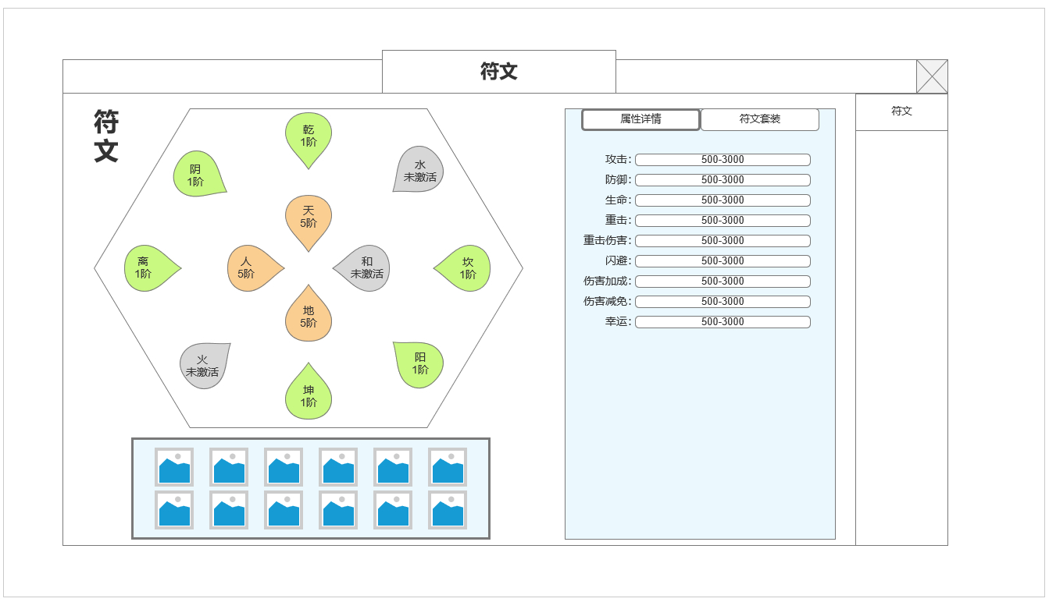
2

 |  |  |  |  |  | 1.符文界面背景底图
 |  |  |  |  |  | ▶ | 展示符文界面背景原画设计，需设计12个符文槽位
 |  |  |  |  |  | ▶ | 分别为：天，地，人，和，乾，坤，离，坎，阴，阳，水，火 12个符文类型
 |  |  |  |  |  | ▶ | 背景图设计避免八卦，太极等宗教图像设计

1
 |  |  |  |  |  | 2.符文槽位，按符文类型设计槽位样式
 |  |  |  |  |  | ▶ | 分为未激活，已激活待升级，满级3种状态样式
 |  |  |  |  |  | ▶ | 需要在当前界面识别三种样式
 |  |  |  |  |  | ▶ | 点击槽位弹出符文激活&升级弹窗界面进行单个属性查看，激活，升级操作
4
 |  |  |  |  |  | 3.材料背包快捷显示
 |  |  |  |  |  | ▶ | 不同类型符文需要消耗不同的对应道具进行激活和升级
 |  |  |  |  |  | ▶ | 单独显示符文材料的快捷背包显示
 |  |  |  |  |  | ▶ | 非独立背包，调取常规背包数据
 |  |  |  |  |  | ▶ | 按天，地，人，和，乾，坤，离，坎，阴，阳，水，火 12个符文类型排序

3
 |  |  |  |  |  | 4.符文属性汇总显示区域
 |  |  |  |  |  | ▶ | 选中属性详情页签，显示所有单个符文属性总和
 |  |  |  |  |  | ▶ | 按属性类型排序展示，如长度超过可下拉

 | 未标注界面

 | 未标识界面示意

 | 符文套装信息界面示意

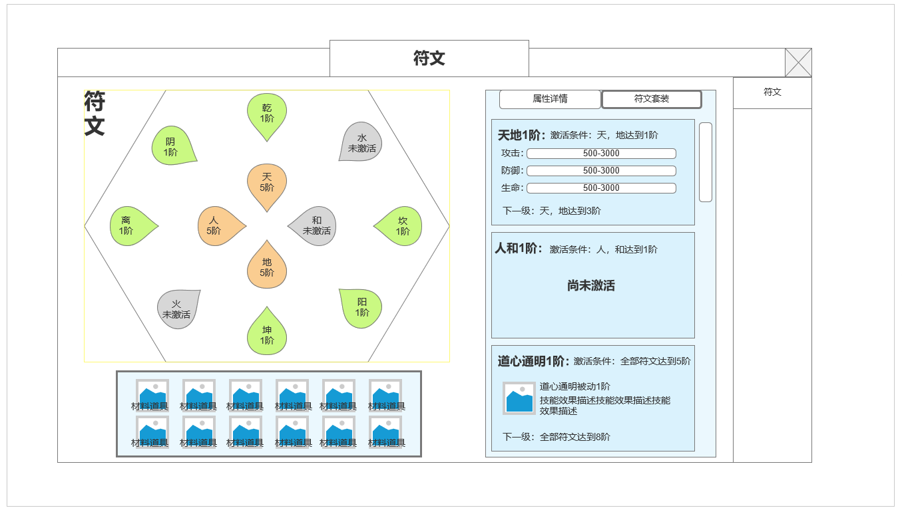
 |  |  |  |  |  | 5.符文套装信息显示
 |  |  |  |  |  | ▶ | 选中符文套装页签，显示符文套装信息，当前生效情况，下一级要求
 |  |  |  |  |  | ▶ | 显示已生效套装所激活属性或激活技能

 |  |  |  |  |  | 已激活可升级，激活后增加属性的套装信息
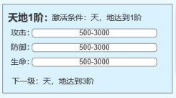

5

 |  |  |  |  |  | 未激活的套装信息
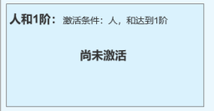

 |  |  |  |  |  | 已激活可升级，激活后解锁技能的套装信息

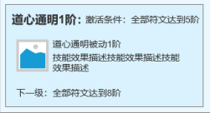

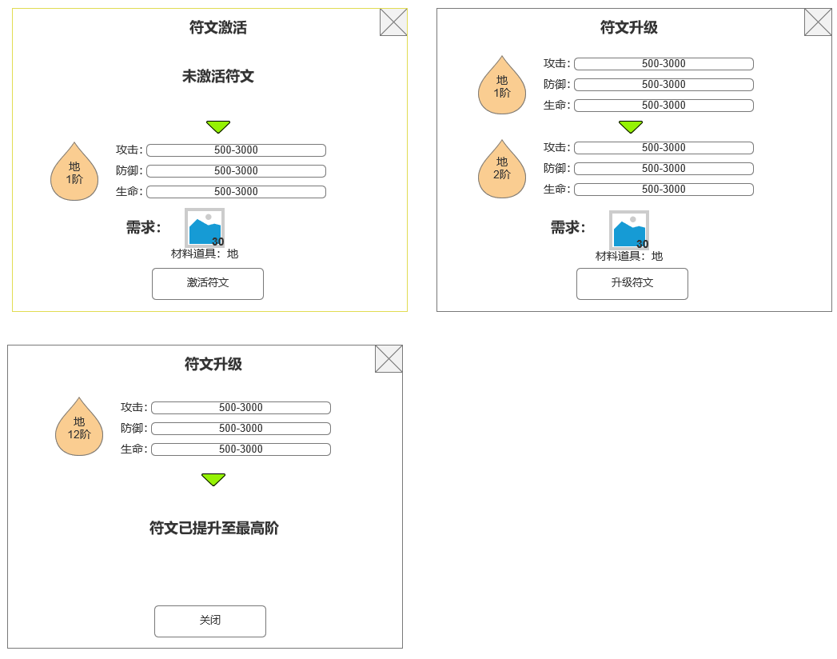
 | 符文槽位点击激活弹窗 |  |  |  |  | 5.符文槽位点击后弹窗
 |  |  |  |  |  | ▶ | 弹窗1：符文未激活时弹窗
 |  |  |  |  |  | ▶ | 弹窗2：符文已激活，可升级时弹窗
 |  |  |  |  |  | ▶ | 弹窗3：当前符文已满级时弹窗

 | 参考界面

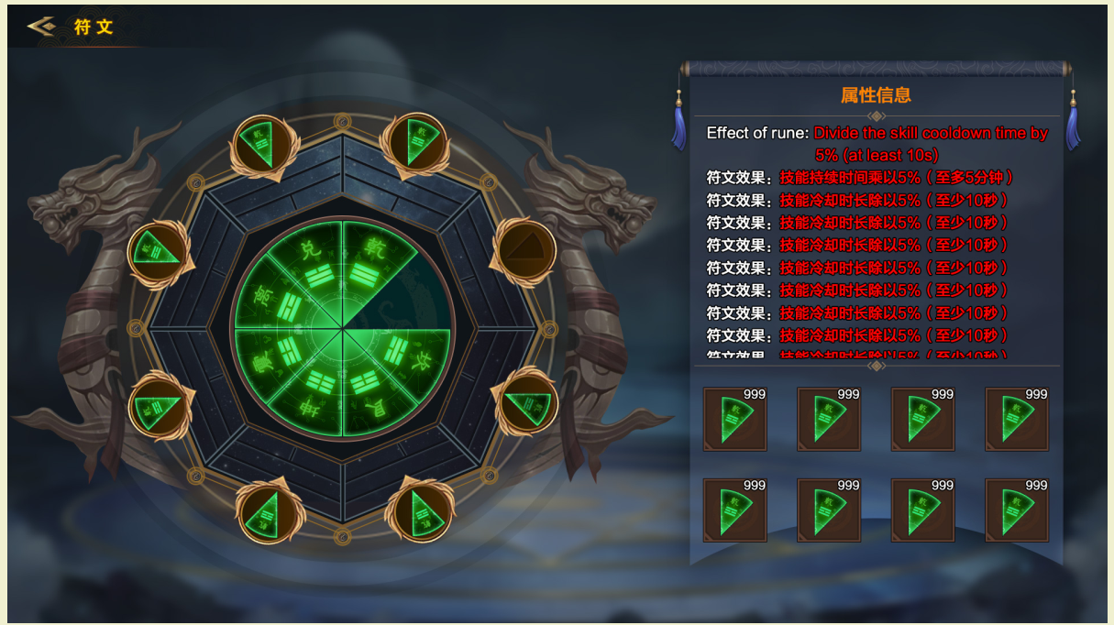

、

 | 符文套装规划

 | 符文套装名称 | 获取条件 | 升级 | 升级等级 | 效果
 | 天地 | 天地符文达到1阶 | 每达到3阶或倍数升1级 | 1,3,6,9,12 | 加属性
 | 人和 | 人和符文达到1阶 | 每达到3阶或倍数升1级 | 1,3,6,9,12 | 加属性
 | 天地人和 | 天地人和符文达到1阶 | 每达到3阶或倍数升1级 | 1,3,6,9,12 | 加属性
 | 乾坤 | 乾坤符文达到1阶 | 每达到3阶或倍数升1级 | 1,3,6,9,12 | 加属性
 | 离坎 | 离坎符文达到1阶 | 每达到3阶或倍数升1级 | 1,3,6,9,12 | 加属性
 | 乾坤离坎 | 乾坤离坎符文达到1阶 | 每达到3阶或倍数升1级 | 1,3,6,9,12 | 加属性
 | 阴阳 | 阴阳符文达到1阶 | 每达到3阶或倍数升1级 | 1,3,6,9,12 | 加属性
 | 水火 | 水火符文达到1阶 | 每达到3阶或倍数升1级 | 1,3,6,9,12 | 加属性
 | 阴阳水火 | 阴阳水火符文达到1阶 | 每达到3阶或倍数升1级 | 1,3,6,9,12 | 加属性
 | 天地乾坤阴阳 | 天地乾坤阴阳达到1阶 | 每达到3阶或倍数升1级 | 1,3,6,9,12 | 提供被动技能
 | 人和离坎水火 | 人和离坎水火达到1阶 | 每达到3阶或倍数升1级 | 1,3,6,9,12 | 提供被动技能
 | 大道通明 | 所有符文达到5阶 | 达到8阶，12阶升1级 | 5,8,12 | 提供被动技能

功能美需
UI需求

 | 序号 | 类型 | 对应界面 | 内容 | 功能需求 | 策划建议 | 参考图
 | 1 | UI
 | 2 | UI
 | 3 | UI
 | 4 | UI
 | 5 | UI
 | 6 | UI
 | 7 | UI
 | 8 | UI
 | 9 | UI
 | 10 | UI
 | 11 | UI
 | 12 | UI
 | 13 | UI
 | 14 | UI
 | 15 | UI
 | 16 | UI
 | 17 | UI
 | 18 | UI
 | 19 | UI

背景图需求

 | 序号 | 类型 | 对应界面 | 内容 | 功能需求 | 策划建议 | 参考图
 | 1 | 2D原画 | 界面背景原画 | 设计符文槽位的相关原画背景图，包装概念 |  |  | 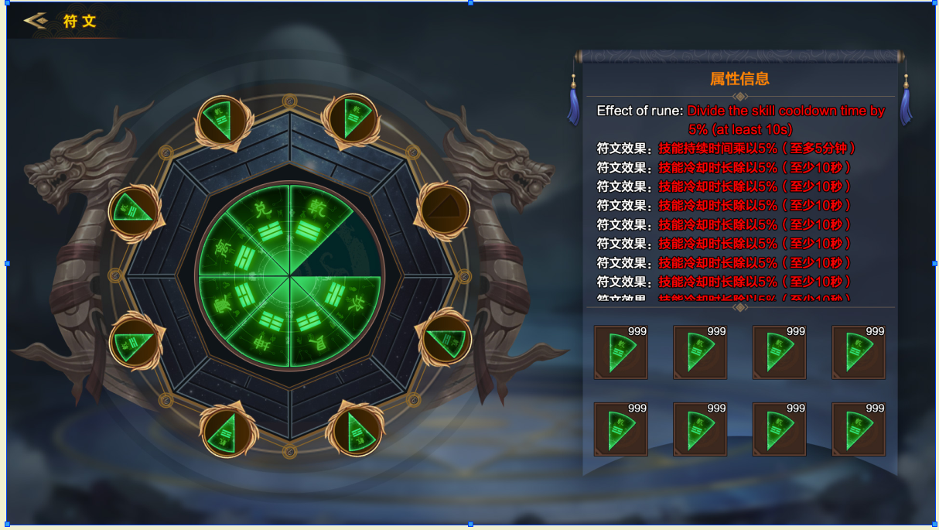
 | 2 | 2D原画
 | 3 | 2D原画
 | 4 | 2D原画
 | 5 | 2D原画
 | 6 | 2D原画

道具图标需求

动效需求

 | 序号 | 类型 | 内容 | 描述 | 功能需求 | 策划建议 | 参考图

其他 （ICON，模型，表情等）

 | 序号 | 类型 | 对应界面 | 内容 | 功能需求 | 策划建议 | 参考图
 | 1 | ICON | 符文道具 | 12种不同类型的符文道具：天地人和乾坤离坎阴阳水火 |  |  | 

